Sheet1
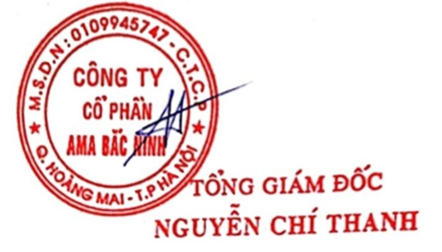
CAM KẾT BÁN HÀNG CHÍNH HÃNG
GENUINE SALES COMMITMENT

Kính gửi/Dear: Phòng mua hàng tổng hợp 2G_Vietnam Procurement Center
Địa chỉ/Address: KCN Yên Phong1, xã Yên Trung, tỉnh Bắc Ninh

Công ty/Company name: Công ty Cổ phần AMA Bắc Ninh
Mã số doanh nghiệp/Business code: 0109945747
Địa chỉ/Address: Căn đơn lập 307 đường 3.7/2 Khu đô thị Gamuda, Km 4.4 Pháp Vân, Phường Hoàng Mai, Thành Phố Hà Nội
Đại diện bán hàng/Sales person: Nguyễn Trí Nguyện |  |  |  | Số điện thoại/Tel: 0985145533
Chúng tôi đã tham gia báo giá các mặt hàng trên BQMS, thông tin cụ thể như sau/We have participated in quotation of items on BQMS, specific information as below:

 | STT | BQMS | Spec |  | Maker | Đơn giá (VND) | Hình ảnh

 | 1

 | 2

Công ty chúng tôi xin cam kết/Our company is committed to:

- Đã gửi báo giá đúng thông tin nhà sản xuất của (các) sản phẩm nêu trên theo yêu cầu của Samsung/Have sent the correct quotation of the manufacturer information of the above product(s) at the request of Samsung.

- Cam kết giao hàng chính hãng trong suốt thời gian hợp đồng/Commit to delivery genuine of the contract duration.
Nếu quý khách hàng phát hiện có bất cứ sản phẩm nào được bán từ Công ty không phải là hàng chính hãng, Công ty sẽ hoàn toàn chịu trách nhiệm theo quy định hợp đồng và nguyên tắc của phòng mua hàng/If you find any product sold from our Company are not genuine goods, our Company will be fully responsible in accordance with the contract regulations and principles of VPC team.

 |  |  |  |  |  | Ngày ... Tháng ... năm …
 |  |  |  |  |  | Đại diện công ty
 |  |  |  |  |  | (Ký, ghi rõ họ và tên và đóng dấu công ty)

